界面&功能
幸运项链 |  |  |  | 功能规则

 | 幸运项链界面示意
4
1
2
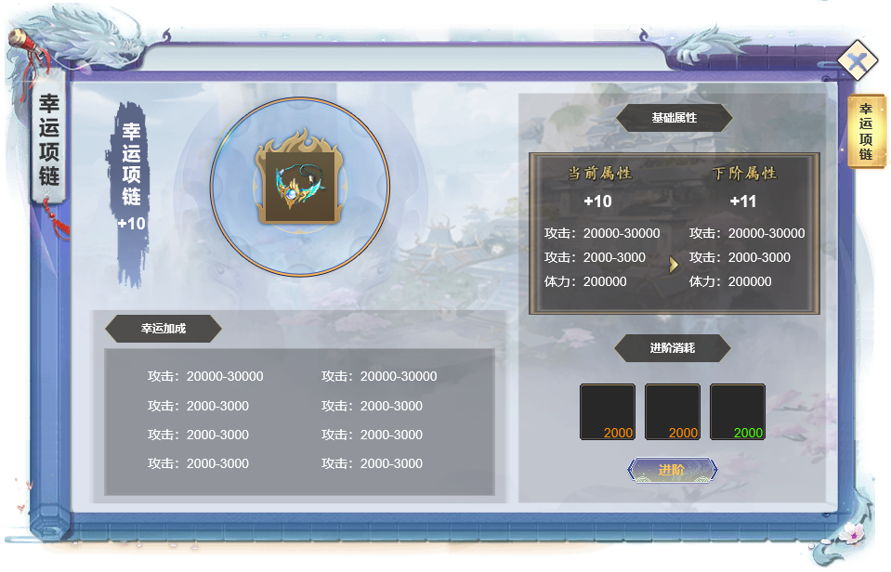
 |  | 1.功能标题与功能说明 |  | 0.红点相关
 |  | ▶ | 标题：暂定名幸运项链 | ▶ | 当升级材料足够时，在升级按钮和主界面按钮显示红点。
 |  | 2.项链图饰品
 |  | ▶ | 显示道具图标，固定图标显示
 |  | ▶ | 在资源允许的情况下，随着等级提升增加边框颜色或光效
 |  | ▶ | 左侧显示名称，随着升级下方的+x数增加，未升级时显示+0

 |  | 3.幸运加成 |  | 幸运加成
 |  | ▶ | 根据配置显示总数量，目前设定为六阶 | ▶ | 主要需提升角色的部分特殊效果
 |  | ▶ | 当升级满足时即可生效，可同时生效多条效果 |  | 野外掉落概率：提升玩家在野外打怪时奖励的掉落概率
 |  | ▶ | 生效的条目显示为绿色，未生效的显示为原色 |  | 副本奖励：提升玩家在副本获得的奖励数量（向上取整
 |  |  |  |  | 经验获取：提升玩家经验获取数量（向上取整
 |  | 4.升级属性
 |  | ▶ | 顶部的等级使用艺术字显示，前者为当前等级后者为下一级等级
 |  | ▶ | 下方属性显示按照前为当前属性，后为下级属性显示
 |  | ▶ | 属性最多三条，若无下级，则居中显示当前即可

5
 |  | 5.升级消耗
 |  | ▶ | 上方显示道具，最少为1，最多为3
 |  | ▶ | 下方显示升级按钮，道具不足时点击按钮提示道具不足
 |  | ▶ | 若达到满级，则隐藏道具图标和升级按钮，显示：已到达满级
3
 |  | 关闭
 |  | ▶ | 遵循一级界面的关闭方式

美术需求
美术需求

 | UI需求
 | 序号 | 类型 | 对应界面 | 内容描述 | 功能需求 | 备注 | 参考图
 | 1 | UI | 角色-角色界面 | 角色界面相关内容 | 详见界面设计
 | 2 | UI | 角色-角色界面 | 战斗力特殊文字和数字字体 |  |  | 

 | 原画需求
 | 序号 | 类型 | 对应界面 | 内容描述 | 功能需求 | 备注 | 参考图
 | 无

 | ICON需求
 | 序号 | 类型 | 图标需求 | 内容描述 | 功能需求 | 尺寸需求 | 参考图
 | 无 | ICON | 入口图标 | 角色

 | 动效需求
 | 序号 | 类型 | 描述 | 内容描述 | 功能需求 | 备注 | 参考图
 | 1

 | 其他
 | 序号 | 类型 | 对应界面 | 内容描述 | 功能需求 | 备注 | 参考图
 | 1

